0
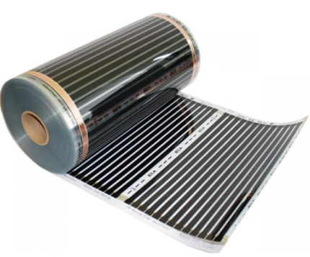

Модель
Инфракрасный пленочный пол Q-TERM 0,5 м - 1 м 220 ВТ/М
Инфракрасный пленочный пол Q-TERM 0,5 м 220 ВТ/М
Инфракрасный пленочный пол Q-TERM 1 м 220 ВТ/М

